Sheet1
初期検討

【サイトのターゲットユーザ】
カメラが好き。旅行が好きな人達。

【目標】
システム作成者の技術力向上


カメラで撮影した画像を日付別、被写体の分類、場所などで管理できるシステムを作成する。

データベースはレンタルサーバーで使用可能なMySql、postgleのどちらかを使用する。
→個人的にはMySqlがいい
O/Rマッピングの機能には、MyBatis(ibatis)を使う
→入澤ちゃんの現場ではコンテンツマネージメントシステムを使っているみたいだがxmlを使うようにしたい。
プログラム言語はもちろんJAVA。
ビュー（ユーザに見える部分）をjsp、コントローラをServletに
するなど所謂、MVCで構成する
使用するフレームワークは未定だが、色々使いたい。Spring Frameworkが個人的には使いたい。
対象のチャネルはPCのみ。スマートフォンは余裕ができたら対応したい。フューチャーフォンは対象外。
ブラウザは以下を動作保証する。
InternetExplorer、FireFox、Google Chrome
どれも最新版で保証する。
IEはバージョンによって挙動がことなる可能性が高いので色々確認する必要がある。
→なんかブラウザパターン対応は勉強になりそう
セキュリティ対策は特に必要なし。
→単なる画像管理サイトなので。
フロントは色々動的に動かしたいのでjavascriptを使う。
画面の遷移フローは以下を想定。

【サイトマップ】

ホームページ
メニュー選択画面
メニューボタン押下

メモ
■1stRentalServerマイページログイン
https://support.1strentalserver.com/clientarea.php

■JAVAコントロールパネル
https://66.212.27.13:8663/ngu/

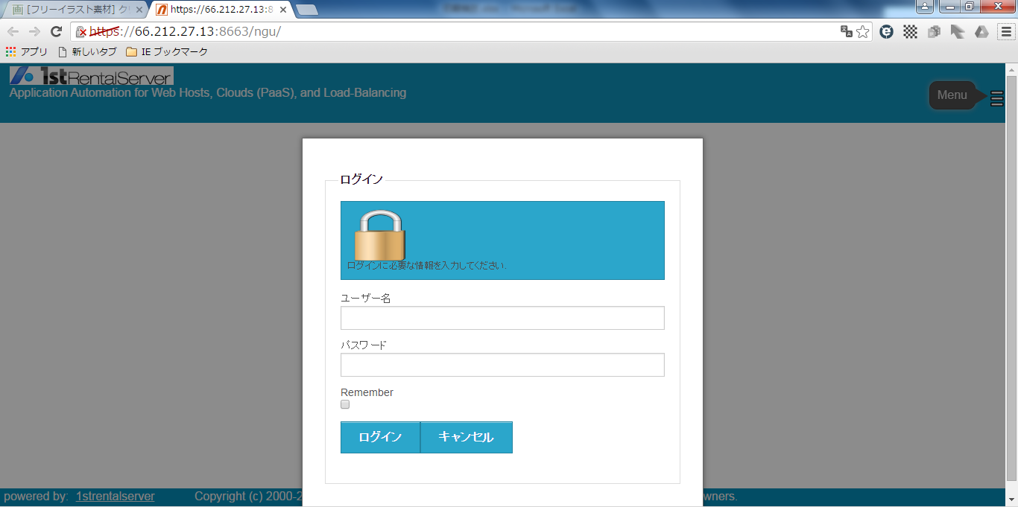

◆ユーザー名
irihoshi
◆パスワード
n2X95Jj4bw

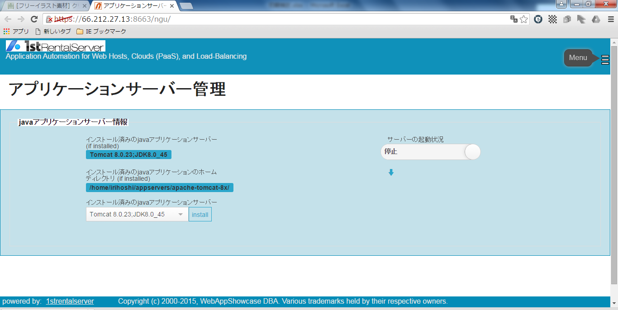

アプリケーションサーバーは以下のレバーを横にスライドすれば起動する

■コントロールパネル
https://66.212.27.13:2083/

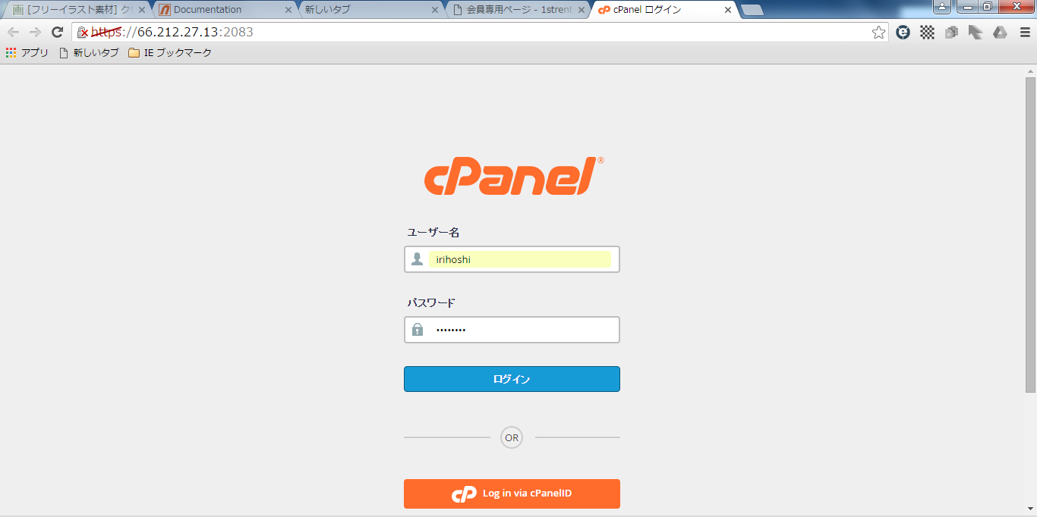

◆ユーザー名
irihoshi
◆パスワード
n2X95Jj4bw

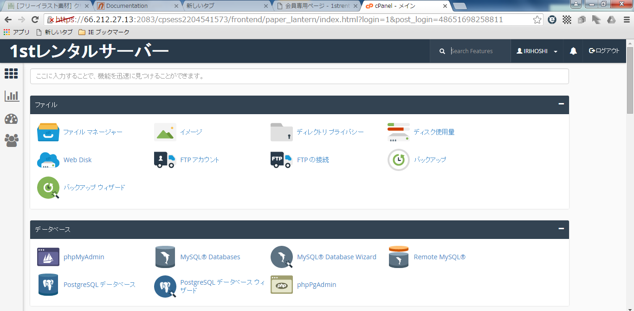

色々な設定できそうなコントロールパネル

初期検討_160319
初期検討


【サイトのターゲットユーザ】
カメラが好き。旅行が好きな人達。

【目標】
システム作成者の技術力向上

カメラで撮影した画像を日付別、被写体の分類、場所などで管理できるシステムを作成する。

データベースはレンタルサーバーで使用可能なMySql、postgleのどちらかを使用する。
→個人的にはMySqlがいい
O/Rマッピングの機能には、MyBatis(ibatis)を使う
→入澤ちゃんの現場ではコンテンツマネージメントシステムを使っているみたいだがxmlを使うようにしたい。
プログラム言語はもちろんJAVA。
ビュー（ユーザに見える部分）をjsp、コントローラをServletに
するなど所謂、MVCで構成する
使用するフレームワークは未定だが、色々使いたい。Spring Frameworkが個人的には使いたい。
対象のチャネルはPCのみ。スマートフォンは余裕ができたら対応したい。フューチャーフォンは対象外。
ブラウザは以下を動作保証する。
InternetExplorer、FireFox、Google Chrome
どれも最新版で保証する。
IEはバージョンによって挙動がことなる可能性が高いので色々確認する必要がある。
→なんかブラウザパターン対応は勉強になりそう
セキュリティ対策は特に必要なし。
→単なる画像管理サイトなので。
フロントは色々動的に動かしたいのでjavascriptを使う。
画面の遷移フローは以下を想定。

【サイトマップ】

ホームページ
メニュー選択画面
メニューボタン押下

【サイトマップ_160319】
 | フロント、管理画面を作る

 | 出来ること
 | 管理 | ： | サイトにあげる写真の管理
 |  |  | 写真のアップロード
 |  |  | ユーザの管理
 | フロント | ： | 写真の検索
 |  |  | →管理での写真の情報を登録し、それに紐付けた検索をできるようにする。
 |  |  | 画像のカテゴリー、日付、プライベートフラグ

サイトマップ
 | 【フロント】
 | 階層 |  |  |  | 概要
 | トップページ |  |  |  | お気に入りの画像がカルーセルで表示される。検索画面へのリンク。
 |  | 検索 |  |  | 検索画面。上部に検索条件、下部に検索された画像を一覧で表示。
 |  |  | 各画像の詳細 |  | 各画像の詳細ページ、画像と管理画面で設定した情報を表示。

 | 【管理】
 | 階層 |  |  |  | 概要
 | ログイン |  |  |  | ログイン用のID/PWを入力する画面、ログイン成功後トップページ。
 |  | トップページ |  |  | 各管理ページへのリンクを表示。
 |  |  | 画像管理 | 画像一覧 | 画像の管理。検索画面 | →画像管理でどんな設定ができる。
 |  |  |  | 画像詳細 | 画像の詳細設定画面。 | 名前、日付、場所、分類、コメント
 |  |  | 画像アップロード |  | 画像をアップロード。
 |  |  | ユーザ管理 | ユーザ一覧 | ユーザの管理。検索画面と一覧画面 | →ユーザ管理でどんな設定ができる。
 |  |  |  | ユーザ詳細 | ユーザの追加および修正を行うページ。 | →設定できる項目はユーザ名、パスワード、画像とか、入力チェック行う
 |  |  | グループ管理 | グループ一覧 | グループの管理。検索画面と一覧画面
 |  |  |  | グループ詳細 | グループの追加および修正を行うページ。

A | ADMIN | ００ | 共通
 |  | ０１ | ログイン
 |  | ０２ | TOP
 |  | ０３ | 画像管理
 |  | ０４ | 画像アップロード
 |  | ０５ | ユーザ管理
 |  | ０６ | グループ管理

F | FRONT | ００ | 共通
 |  | ０１ | 検索
 |  | ０２ | 画像詳細

テーブル
 | 画像情報 | 入澤担当
 | ユーザ管理 | 星担当
 | カテゴリマスタ
 | グループマスタ

 | 参考サイトURL
 | http://www.mecsumai.com/renovation/

